Fig. 8.1
Figura 8.1 – Andamento dei Fondi per le borse di studio per fonte di finanziamento (2018-2025)
 | Fondo integrativo statale | PNRR | PON | TOTALE
2018 | 237.35737209 |  |  | 237.35737209
2019 | 254.82738398 |  |  | 254.82738398
2020 | 307.835399 |  |  | 307.835399
2021 | 307.826221 |  |  | 307.826221
2022 | 307.827681 | 250 | 43 | 600.827681
2023 | 313.96845813 | 270 |  | 583.96845813
2024 | 593.840251 | 288 |  | 881.840251
2025 | 557.826838 | 150 |  | 707.826838

Fonte: MUR decreti ministeriali

FONTE | 2018 | 2019 | 2020 | 2021 | 2022 | 2023 | 2024 | 2025
Fondo integrativo statale | 237.357 | 254.827 | 307.835 | 307.826 | 307.828 | 313.968 | 593.840 | 557.827
PNRR |  |  |  |  | 250.000 | 270.000 | 288.000 | 150.000
PON |  |  |  |  | 43.000
TOTALE | 237.357 | 254.827 | 307.835 | 307.826 | 600.828 | 583.968 | 881.840 | 707.827

Indice

Fig. 8.2
Figura 8.2 – Andamento regionale della soglia ISEE (a.a. 2018/19 vs 2025/26)

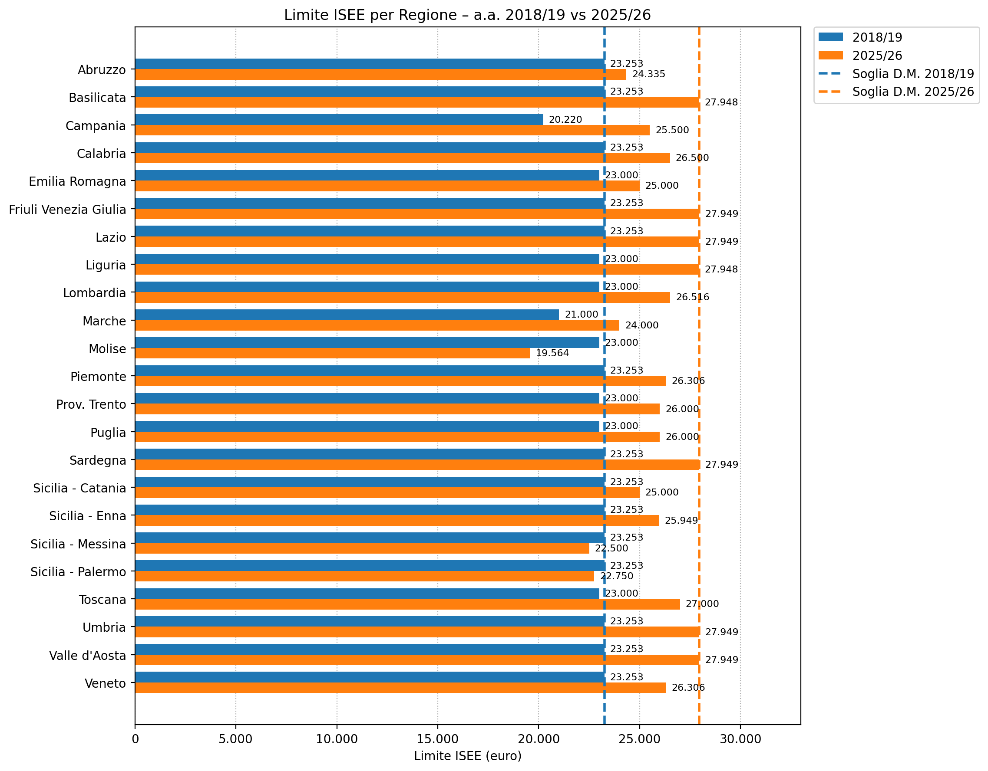

Fonte: Osservatorio regionale per l’università e il diritto allo studio universitario-IRES Piemonte

Regione | Limite ISEE
 | 2018/19 | 2025/26
Soglia D.M. | 23,253 | 27,949
Abruzzo | 23,253 | 24,335
Basilicata | 23,253 | 27,948
Campania | 20,220 | 25,500
Calabria | 23,253 | 26,500
Emilia Romagna | 23,000 | 25,000
Friuli Venezia Giulia | 23,253 | 27,949
Lazio | 23,253 | 27,949
Liguria | 23,000 | 27,948
Lombardia | 23,000 | 26,516
Marche | 21,000 | 24,000
Molise | 23,000 | 19,564
Piemonte | 23,253 | 26,306
Prov. Trento | 23,000 | 26,000
Puglia | 23,000 | 26,000
Sardegna | 23,253 | 27,949
Sicilia - Catania | 23,253 | 25,000
Sicilia - Enna | 23,253 | 25,949
Sicilia - Messina | 23,253 | 22,500
Sicilia - Palermo | 23,253 | 22,750
Toscana | 23,000 | 27,000
Umbria | 23,253 | 27,949
Valle d'Aosta | 23,253 | 27,949
Veneto | 23,253 | 26,306

Indice

Fig. 8.3
Figura 8.3 – Andamento regionale della soglia ISPE (a.a. 2018/19 vs 2025/26)

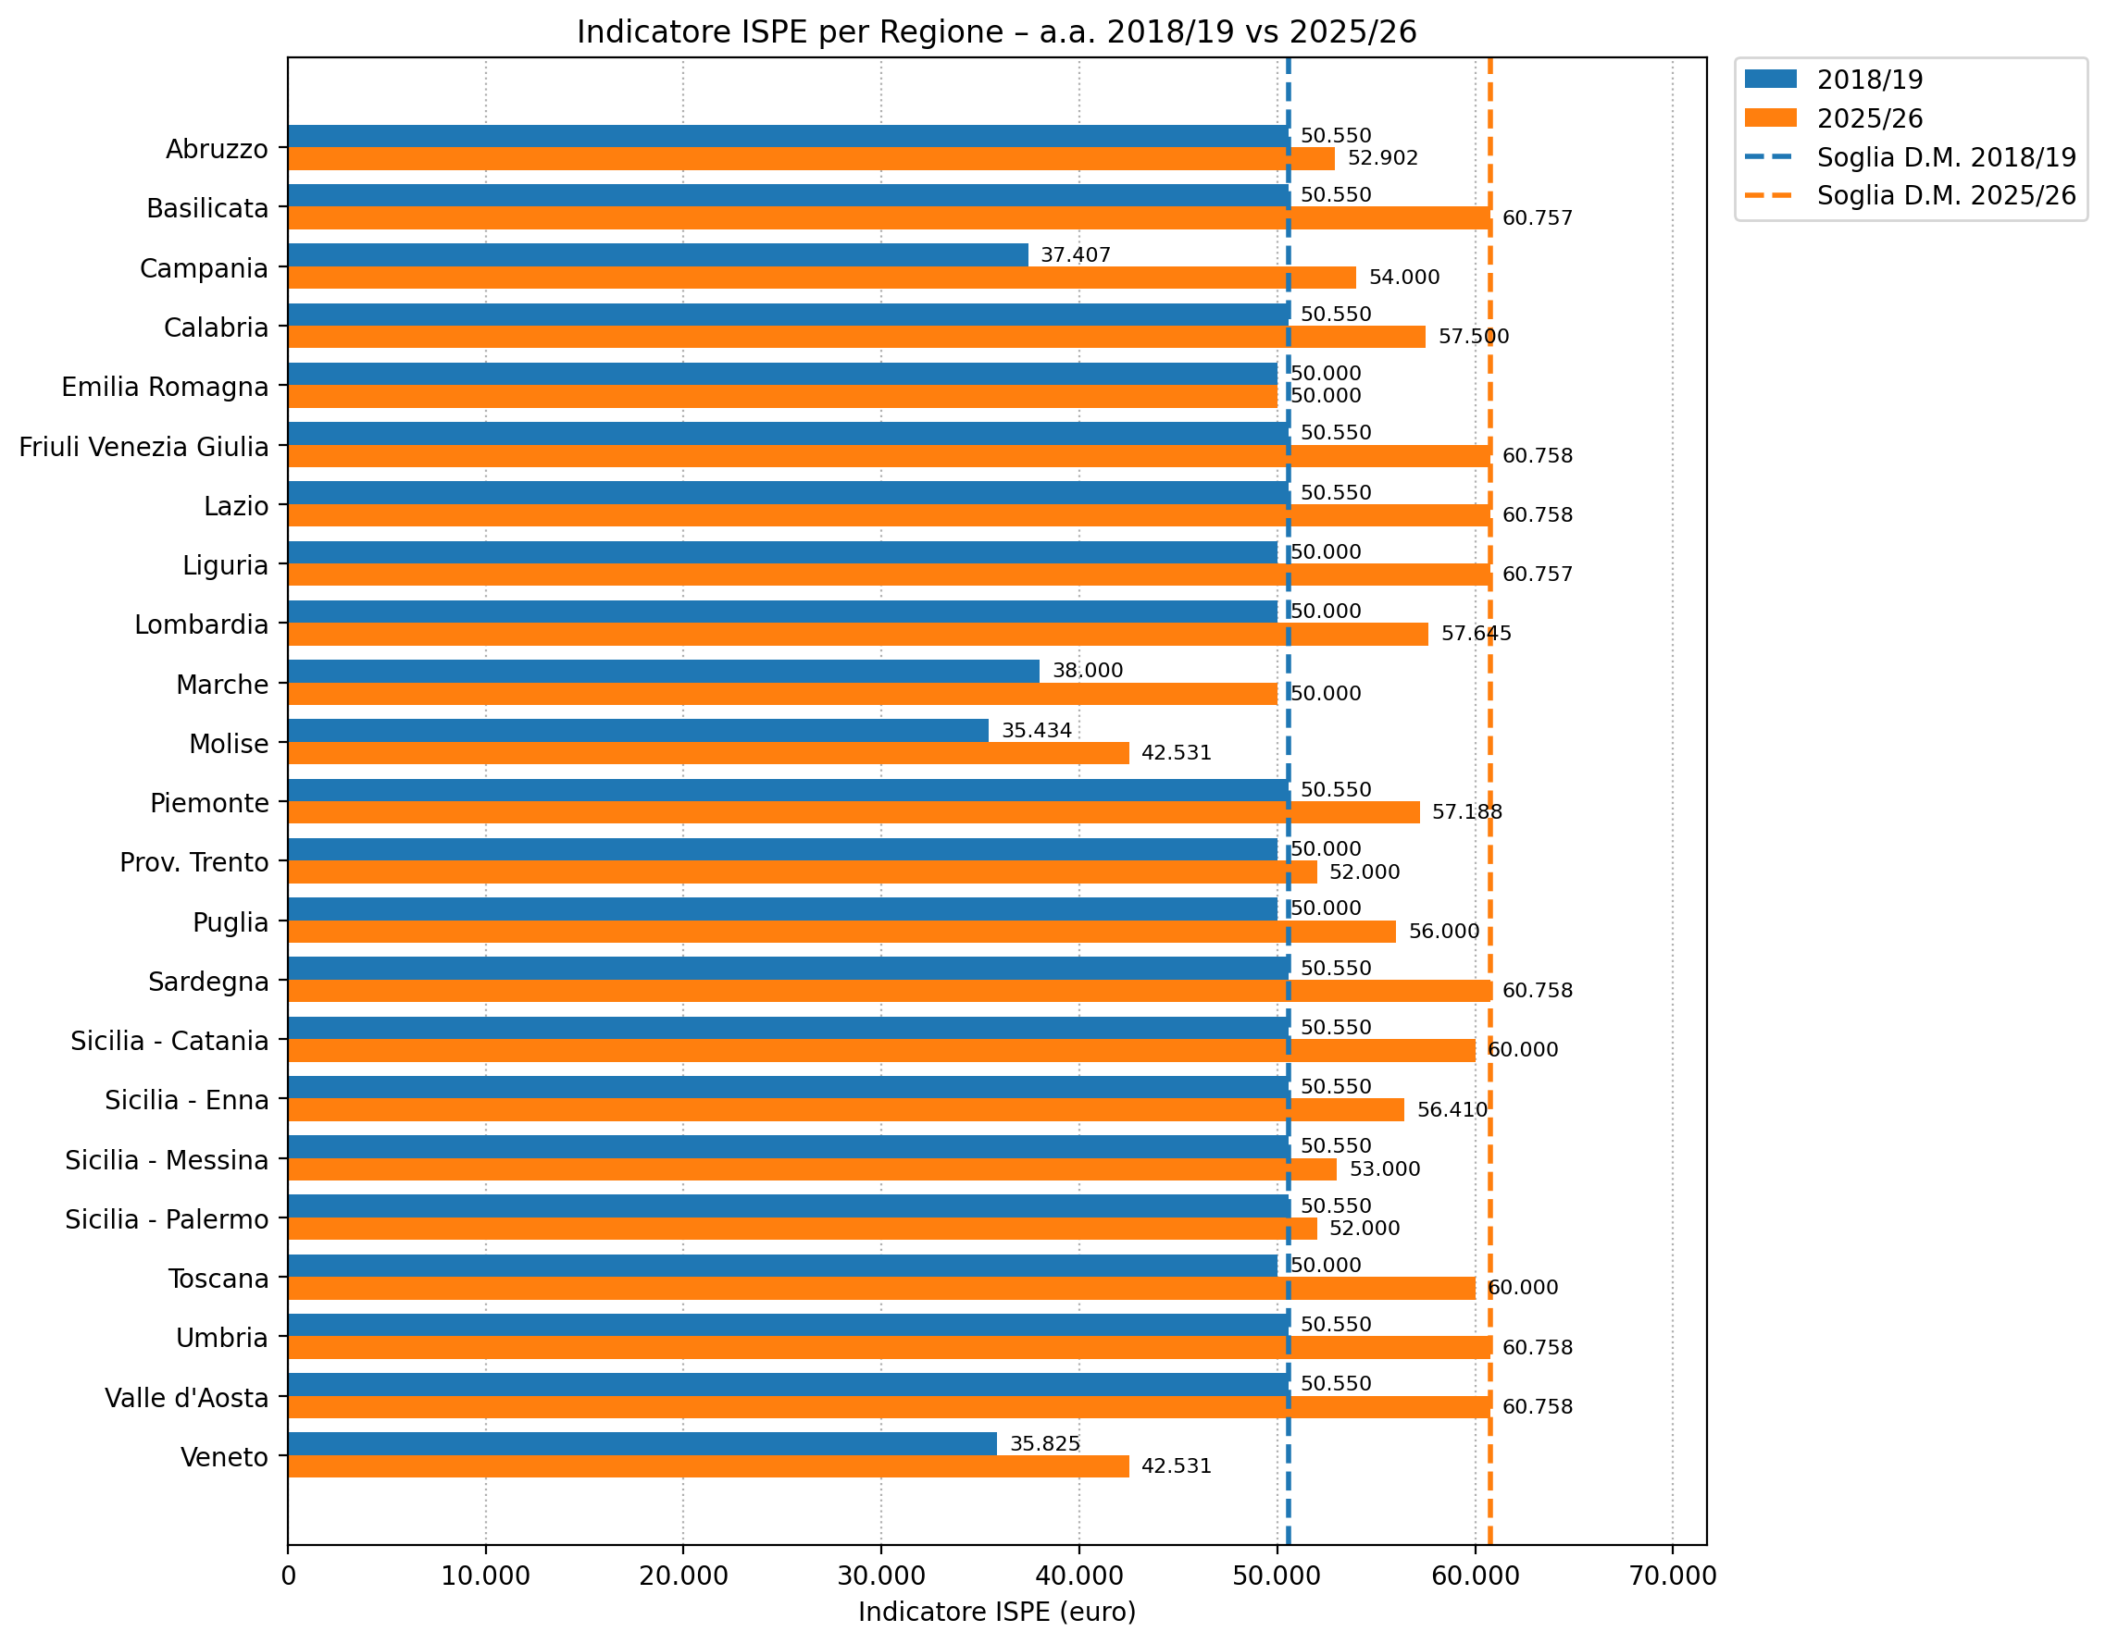

Fonte: Osservatorio regionale per l’università e il diritto allo studio universitario-IRES Piemonte

Regione | Limite ISPE
 | 2018/19 | 2025/26
Soglia D.M. | 50,550 | 60,758
Abruzzo | 50,550 | 52.902
Basilicata | 50,550 | 60,757
Campania | 37,407 | 54,000
Calabria | 50,550 | 57.500
Emilia Romagna | 50,000 | 50,000
Friuli Venezia Giulia | 50,550 | 60,758
Lazio | 50,550 | 60,758
Liguria | 50,000 | 60,757
Lombardia | 50,000 | 57,645
Marche | 38,000 | 50,000
Molise | 35,434 | 42,531
Piemonte | 50,550 | 57,188
Prov. Trento | 50,000 | 52,000
Puglia | 50,000 | 56,000
Sardegna | 50,550 | 60,758
Sicilia - Catania | 50,550 | 60,000
Sicilia - Enna | 50,550 | 56,410
Sicilia - Messina | 50,550 | 53,000
Sicilia - Palermo | 50,550 | 52,000
Toscana | 50,000 | 60,000
Umbria | 50,550 | 60,758
Valle d'Aosta | 50,550 | 60,758
Veneto | 35,825 | 42,531

Indice

Fig. 8.4
Figura 8.4 – Andamento del Fondo integrativo statale e ripartizione per area geografica (2018-2025)
 | Nord-ovest | Nord-est | Centro | Sud | Isole
2018 | 13.7% | 20.2% | 26.8% | 23.2% | 16.0%
2025 | 17.3% | 19.1% | 22.9% | 27.6% | 13.2%

Fonte: MUR decreti ministeriali

Area geografica | 2018 | 2019 | 2020 | 2021 | 2022 | 2023 | 2024 | 2025
Nord-ovest | 32.6 | 39.8 | 49.5 | 47.6 | 50.6 | 54.9 | 99.7 | 96.2
Nord-est | 48.0 | 52.2 | 63.2 | 59.3 | 62.4 | 63.2 | 113.6 | 106.4
Centro | 63.6 | 67.3 | 82.4 | 79.8 | 78.3 | 78.6 | 144.7 | 127.8
Sud | 55.2 | 58.4 | 68.9 | 78.0 | 77.1 | 77.6 | 161.7 | 154.1
Isole | 38.0 | 37.1 | 43.8 | 43.1 | 39.5 | 39.7 | 74.2 | 73.4
Totale | 237.4 | 254.8 | 307.8 | 307.8 | 307.8 | 314.0 | 593.8 | 557.8

Area geografica | 2018 | 2019 | 2020 | 2021 | 2022 | 2023 | 2024 | 2025
Nord-ovest | 13.7% | 15.6% | 16.1% | 15.5% | 16.4% | 17.5% | 16.8% | 17.3%
Nord-est | 20.2% | 20.5% | 20.5% | 19.3% | 20.3% | 20.1% | 19.1% | 19.1%
Centro | 26.8% | 26.4% | 26.8% | 25.9% | 25.4% | 25.0% | 24.4% | 22.9%
Sud | 23.2% | 22.9% | 22.4% | 25.3% | 25.0% | 24.7% | 27.2% | 27.6%
Isole | 16.0% | 14.6% | 14.2% | 14.0% | 12.8% | 12.6% | 12.5% | 13.2%
Totale | 100.0% | 100.0% | 100.0% | 100.0% | 100.0% | 100.0% | 100.0% | 100.0%

Indice

Fig. 8.5
Figura 8.5 – Distribuzione percentuale del FIS tra le regioni (2025)
1,5%

Fonte: MUR decreti ministeriali

Regione | 2025 (%)
Campania | 11.9%
Lazio | 11.6%
Emilia Romagna | 10.4%
Sicilia | 9.4%
Lombardia | 8.4%
Piemonte | 7.3%
Puglia | 7.1%
Veneto | 6.5%
Calabria | 5.8%
Toscana | 5.7%
Sardegna | 3.8%
Marche | 3.1%
Umbria | 2.5%
Friuli Venezia Giulia | 2.1%
Abruzzo | 2.1%
Liguria | 1.5%
Basilicata | 0.4%
Molise | 0.4%
Valle d'Aosta | 0.1%
Totale | 100.0%

Indice

Fig. 8.6
Figura 8.6 – Variazione delle quote regionali del FIS tra il 2018 e il 2025

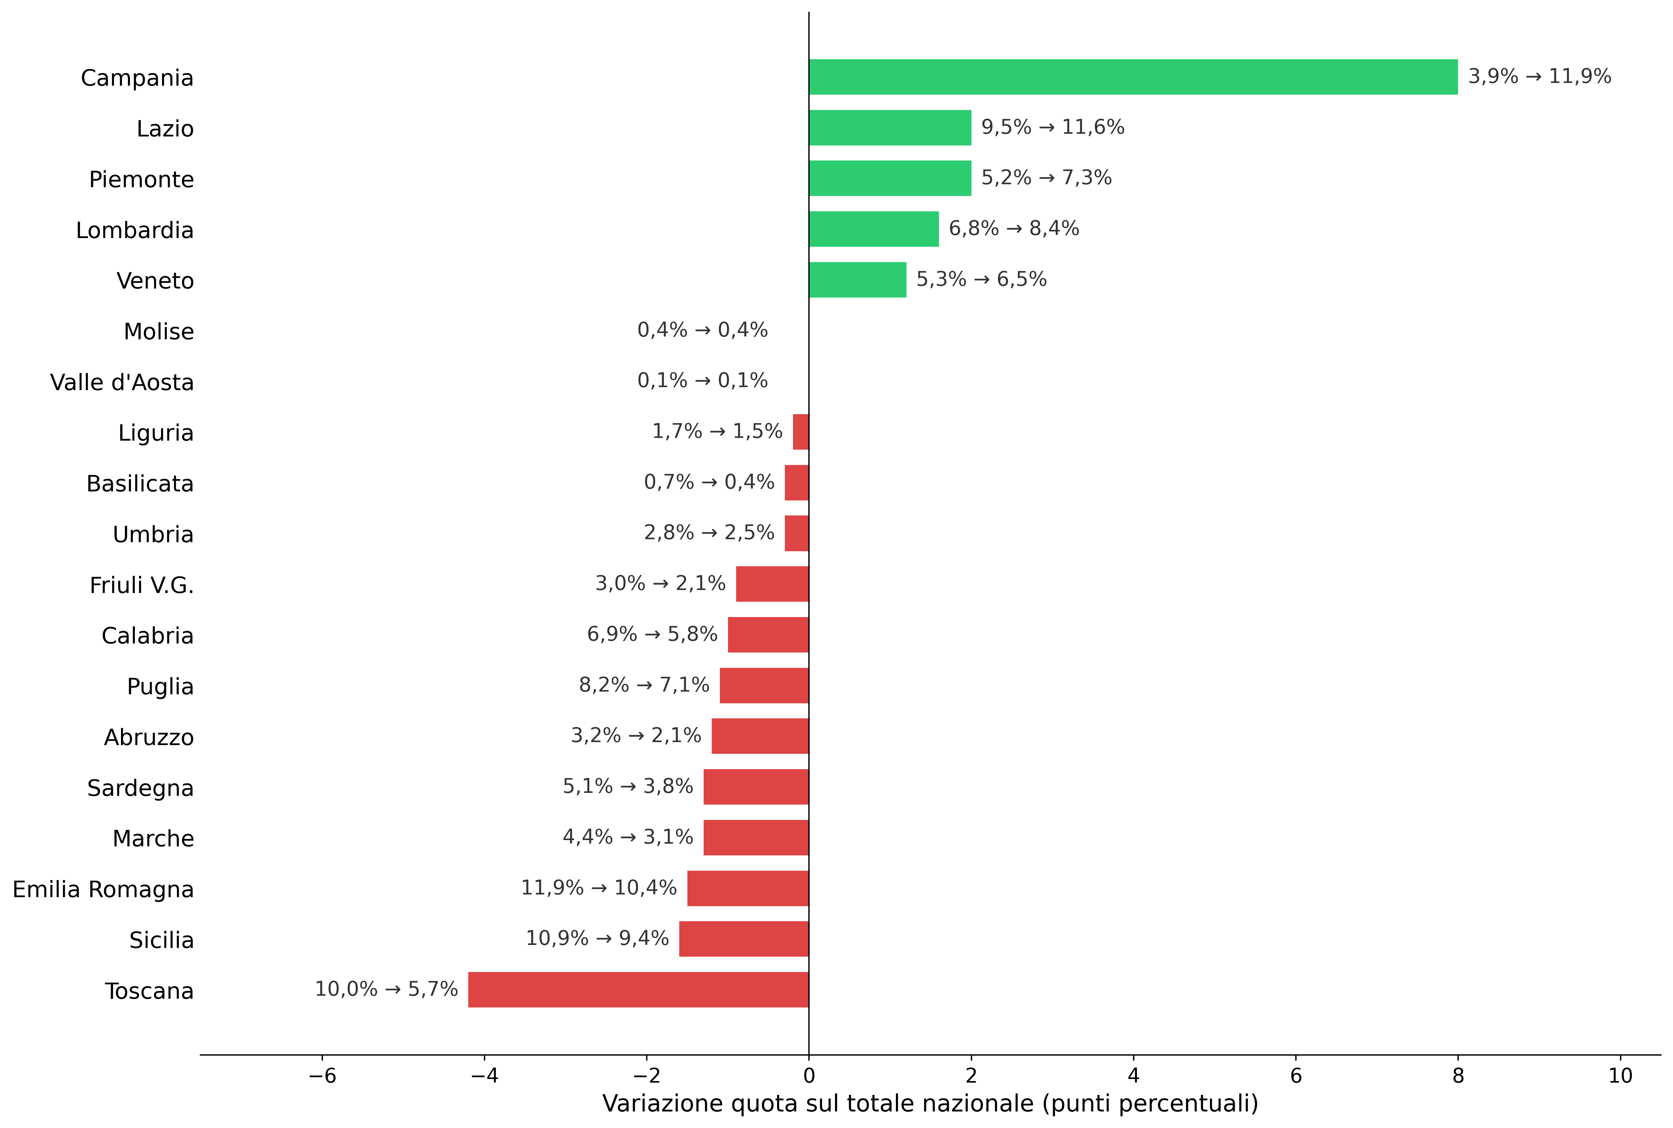

Fonte: MUR decreti ministeriali

Regione | 2018 | 2025 | variazione
Campania | 3.9% | 11.9% | 8.0%
Lazio | 9.5% | 11.6% | 2.0%
Piemonte | 5.2% | 7.3% | 2.0%
Lombardia | 6.8% | 8.4% | 1.6%
Veneto | 5.3% | 6.5% | 1.2%
Molise | 0.4% | 0.4% | 0.0%
Valle d'Aosta | 0.1% | 0.1% | 0.0%
Liguria | 1.7% | 1.5% | -0.2%
Basilicata | 0.7% | 0.4% | -0.3%
Umbria | 2.8% | 2.5% | -0.3%
Friuli Venezia Giulia | 3.0% | 2.1% | -0.9%
Calabria | 6.9% | 5.8% | -1.0%
Puglia | 8.2% | 7.1% | -1.1%
Abruzzo | 3.2% | 2.1% | -1.2%
Sardegna | 5.1% | 3.8% | -1.3%
Marche | 4.4% | 3.1% | -1.3%
Emilia Romagna | 11.9% | 10.4% | -1.5%
Sicilia | 10.9% | 9.4% | -1.6%
Toscana | 10.0% | 5.7% | -4.2%

Indice

Fig. 8.7
Figura 8.7 - Riparto delle risorse derivanti dalla Missione 4, Componente 1, Investimento 1.7 del PNRR (2022-2025)

Fonte: MUR decreti ministeriali

Area geografica | 2022 (mln euro) | 2023 (mln euro) | 2024 (mln euro) | 2025 (mln euro)
Nord-ovest | 38.0 | 43.3 | 47.0 | 25.4
Nord-est | 51.2 | 52.5 | 57.3 | 30.1
Centro | 60.8 | 65.7 | 68.5 | 34.5
Sud | 64.9 | 70.7 | 77.8 | 40.4
Isole | 35.1 | 37.8 | 37.4 | 19.6
Totale | 250.0 | 270.0 | 288.0 | 150.0

Area geografica | 2022 | 2023 | 2024 | 2025
Nord-ovest | 15.2% | 16.0% | 16.3% | 16.9%
Nord-est | 20.5% | 19.5% | 19.9% | 20.1%
Centro | 24.3% | 24.3% | 23.8% | 23.0%
Sud | 25.9% | 26.2% | 27.0% | 26.9%
Isole | 14.1% | 14.0% | 13.0% | 13.1%
Totale | 100.0% | 100.0% | 100.0% | 100.0%

Indice

Fig. 8.8
Figura 8.8 – Andamento della numerosità di borse concesse e di studenti idonei (Atenei, Alta formazione, ITS, Mediatori linguistici e altra tipologia di istituto) per corsi di laurea corsi di dottorato e corsi di specializzazione

Fonte: MUR-Ufficio di Statistica, Portale dati Istruzione Superiore-Open data

a.a. | Borse | Idonei | % copertura
2011/12 | 120,974 | 173,649 | 69.7%
2012/13 | 130,092 | 171,400 | 75.9%
2013/14 | 133,703 | 173,605 | 77.0%
2014/15 | 147,306 | 185,701 | 79.3%
2015/16 | 141,033 | 150,504 | 93.7%
2016/17 | 171,105 | 178,595 | 95.8%
2017/18 | 190,934 | 195,797 | 97.5%
2018/19 | 207,740 | 213,323 | 97.4%
2019/20 | 223,299 | 228,787 | 97.6%
2020/21 | 244,171 | 247,220 | 98.8%
2021/22 | 238,357 | 243,493 | 97.9%
2022/23 | 257,684 | 258,284 | 99.8%
2023/24 | 278,810 | 285,337 | 97.7%

Indice

Fig. 8.9
Figura 8.9 – Evoluzione del tasso di copertura delle borse di studio (a.a. 2011/12 vs 2023/24)
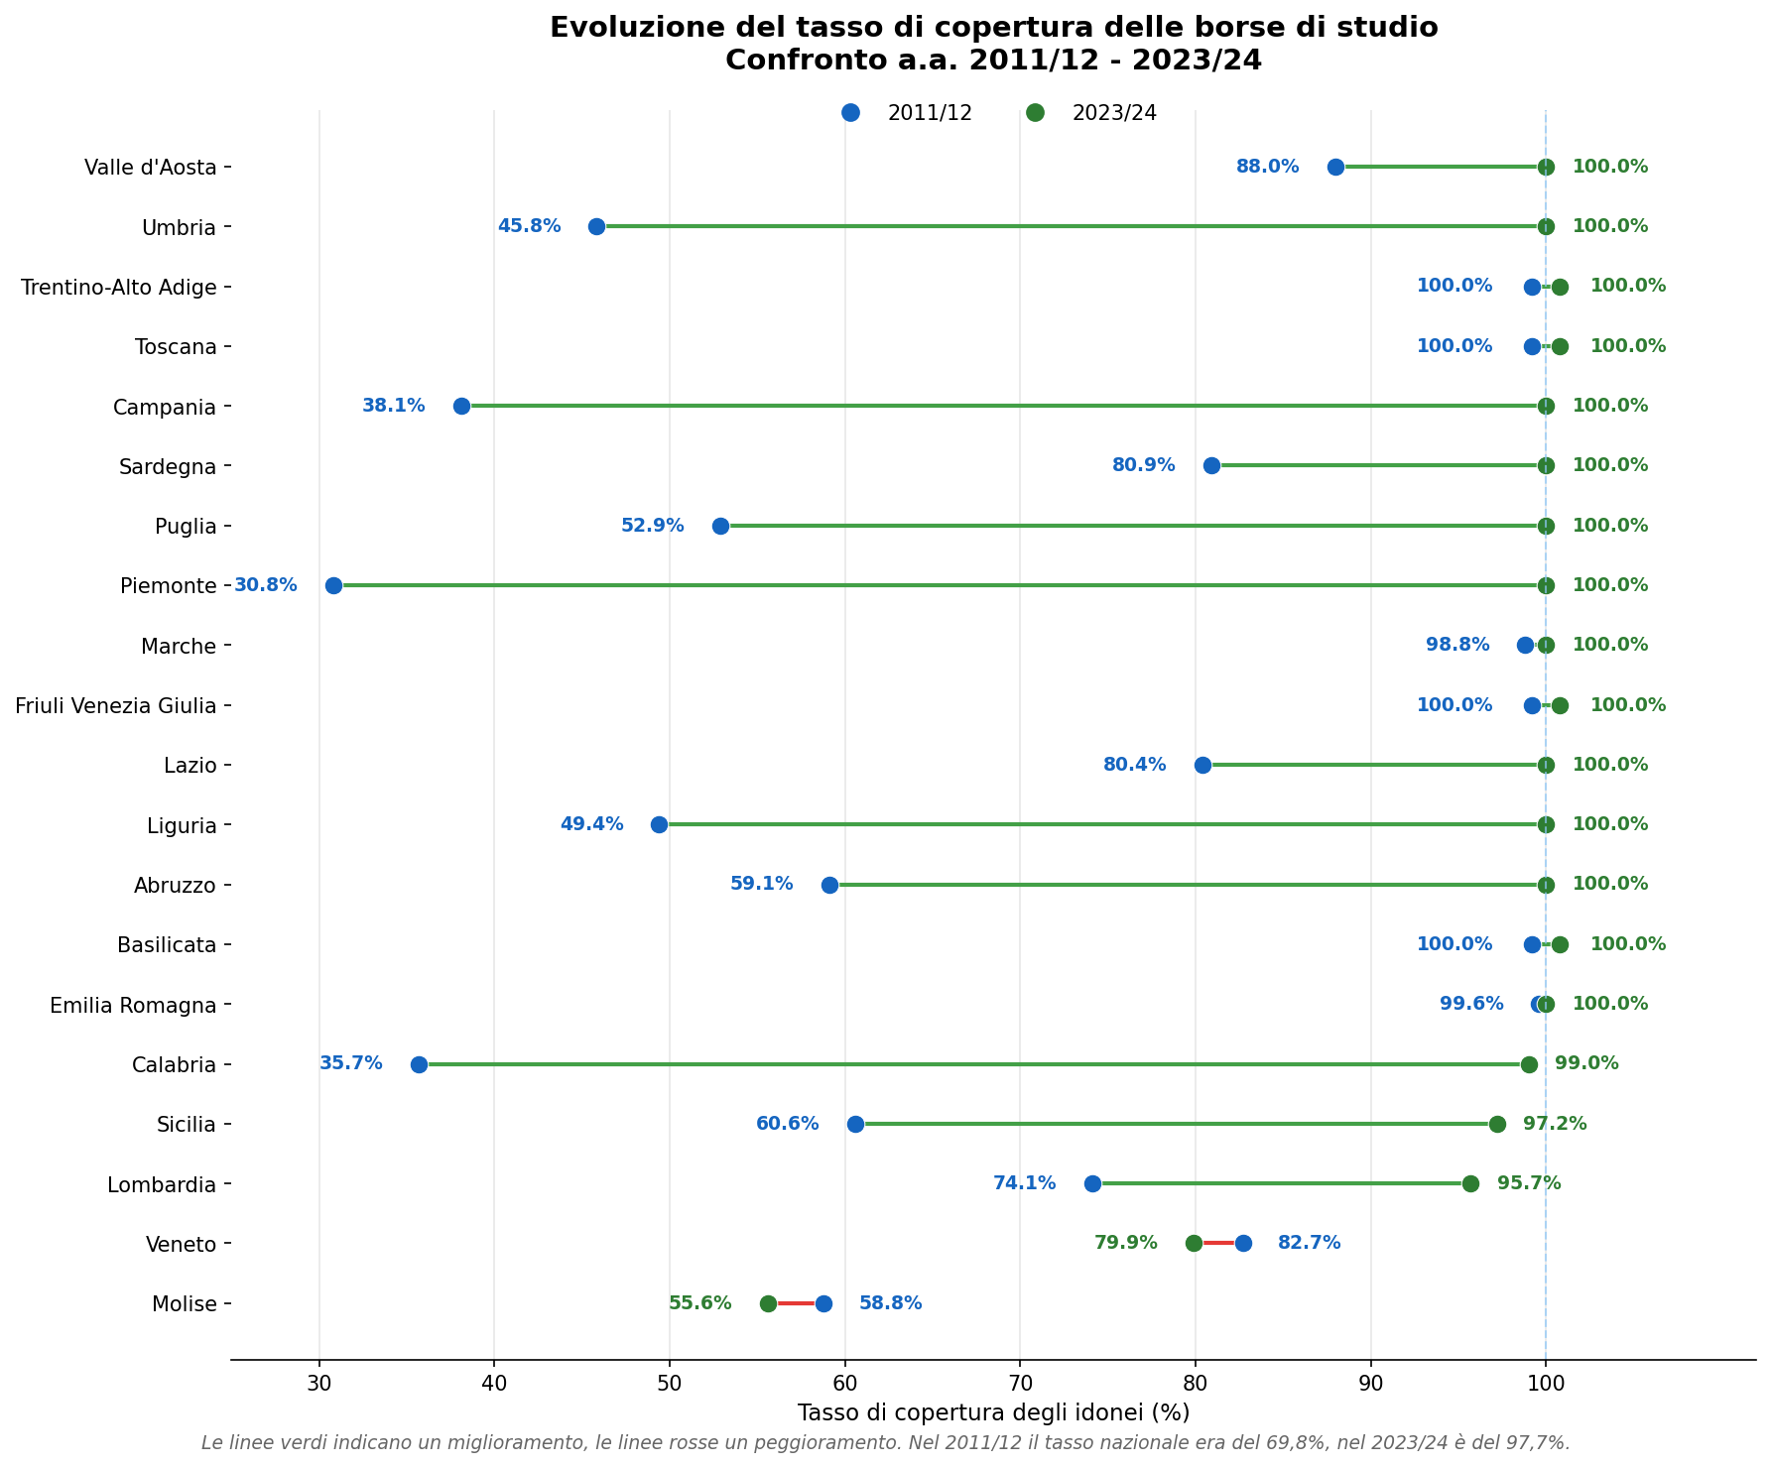

Fonte: MUR-Ufficio di Statistica, Portale dati Istruzione Superiore-Open data

Regione | a.a. 2023/24 |  |  | a.a. 2011/12
 | Idonei | Borse | % | Idonei | Borse | %
Abruzzo | 6,338 | 6,338 | 100.0% | 4,801 | 2,838 | 59.1%
Basilicata | 1,193 | 1,193 | 100.0% | 1,238 | 1,238 | 100.0%
Calabria | 13,604 | 13,467 | 99.0% | 8,262 | 2,946 | 35.7%
Campania | 42,974 | 42,974 | 100.0% | 14,076 | 5,359 | 38.1%
Emilia Romagna | 25,321 | 25,311 | 100.0% | 16,122 | 16,055 | 99.6%
Friuli Venezia Giulia | 5,874 | 5,874 | 100.0% | 3,584 | 3,584 | 100.0%
Lazio | 31,216 | 31,216 | 100.0% | 16,146 | 12,985 | 80.4%
Liguria | 3,662 | 3,662 | 100.0% | 3,703 | 1,831 | 49.4%
Lombardia | 29,524 | 28,306 | 95.9% | 14,971 | 11,089 | 74.1%
Marche | 6,240 | 6,240 | 100.0% | 4,784 | 4,725 | 98.8%
Molise | 1,150 | 639 | 55.6% | 1,017 | 598 | 58.8%
Piemonte | 18,702 | 18,702 | 100.0% | 11,872 | 3,657 | 30.8%
Puglia | 20,860 | 20,860 | 100.0% | 13,654 | 7,221 | 52.9%
Sardegna | 10,116 | 10,116 | 100.0% | 7,758 | 6,273 | 80.9%
Sicilia | 26,906 | 26,147 | 97.2% | 18,325 | 11,113 | 60.6%
Toscana | 13,401 | 13,401 | 100.0% | 10,491 | 10,491 | 100.0%
Trentino-Alto Adige | 5,525 | 5,525 | 100.0% | 8,113 | 8,113 | 100.0%
Umbria | 5,782 | 5,782 | 100.0% | 3,714 | 1,700 | 45.8%
Valle d'Aosta | 164 | 164 | 100.0% | 894 | 787 | 88.0%
Veneto | 19,984 | 16,092 | 80.5% | 10,124 | 8,371 | 82.7%
Totale | 288,536 | 282,009 | 97.7% | 173,649 | 120,974 | 69.7%

Indice

Fig. 8.10
Figura 8.10 – Andamento esoneri totali dal pagamento delle tasse universitarie per area geografica (aa.aa. 2018/19-2023/24)

Fonte: MUR-Banche dati ANS (iscritti) e Portale dati Istruzione Superiore-Open data (esonerati)

% di studenti esonerati totalmente/totale iscritti
Area geografica | 2018/19 | 2019/20 | 2020/21 | 2021/22 | 2022/23 | 2023/24
Nord | 20.3% | 21.6% | 26.7% | 27.4% | 28.0% | 27.6%
Centro | 23.7% | 24.0% | 33.0% | 34.4% | 35.0% | 34.0%
Mezzogiorno | 30.7% | 33.7% | 43.0% | 44.9% | 45.5% | 46.2%
Telematiche | 0.9% | 2.5% | 3.0% | 2.0% | 3.5% | 5.7%
Totale | 22.8% | 23.9% | 30.0% | 30.4% | 30.5% | 30.4%

Iscritti
Area geografica | 2018/19 | 2019/20 | 2020/21 | 2021/22 | 2022/23 | 2023/24
Nord | 742,420 | 762,930 | 786,627 | 799,873 | 800,834 | 805,997
Centro | 390,416 | 391,767 | 403,432 | 409,210 | 410,416 | 422,181
Mezzogiorno | 501,842 | 498,224 | 504,760 | 496,786 | 491,292 | 500,490
Telematica | 119,046 | 144,863 | 190,706 | 225,692 | 269,466 | 294,077
Totale | 1,753,724 | 1,797,784 | 1,885,525 | 1,931,561 | 1,972,008 | 2,022,745

Esonerati totalmente
Area geografica | 2018/19 | 2019/20 | 2020/21 | 2021/22 | 2022/23 | 2023/24
Nord | 150,992 | 164,800 | 209,834 | 218,771 | 224,257 | 222,542
Centro | 92,679 | 93,860 | 133,319 | 140,612 | 143,458 | 143,450
Mezzogiorno | 154,281 | 167,781 | 216,871 | 223,018 | 223,746 | 231,305
Telematica | 1,088 | 3,647 | 5,684 | 4,618 | 9,367 | 16,801
Totale | 399,040 | 430,088 | 565,708 | 587,019 | 600,828 | 614,098

Indice

